Hoja1
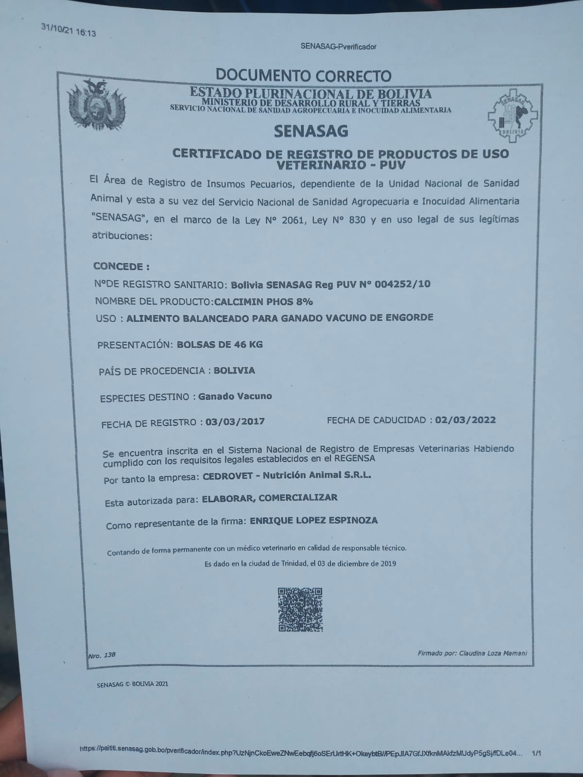
FORMULARIO DE PRESENTACION DE PROPUESTAS

NOMBRE DE LA EMPRESA: WILLIAMS EDDY RUIZ ARRAYA |  |  |  |  | N° DE NIT o C.I.: 6537022

NOMBRE DEL REPRESENTANTE LEGAL O PROPIETARIO: WILLIAMS EDDY RUIZ ARRAYA

TELEFONOS: 79968371
DIRECCION: CALLE MAURO NUÑES

NOTA: LLENAR UNICAMENTE LAS SIGUIENTES COLUMNAS: CATEGORIA,PROCEDENCIA/ORIGEN, PRECIO UNITARIO OFERTADO, PRECIO TOTAL OFERTADO, DEL ITEM OFERTADO POR SU EMPRESA/PERSONA

ITEM | DETALLE | CANTIDAD | UNIDAD | PROCEDENCIA/ORIGEN | PRECIO UNITARIO OFERTADO | PRECIO TOTAL OFERTADO
1 | Alimento Balanceado para Ganado Vacuno de Engorde | 15,385.00 | Bolsa de 46 kilos | Nacional | 125 | 1923125
 |  |  |  |  |  | 1.923.125.-

 | ITEM | UNIDAD | COMPOSICIÓN DEL INSUMO
 | ALIMENTO BALANCEADO PARA GANADO VACUNO | BOLSAS DE 46 Kg | INGREDIENTES | PORCENTAJE (%)
 | DE ENGORDE |  | MAIZ | 50%
 |  |  | SORGO | 5%
 |  |  | SOYA SOLVENTE | 23%
 |  |  | SOYA INTEGRAL | 7%
 |  |  | AFRECHO DE TRIGO | 8%
 |  |  | SAL | 1%
 |  |  | NUCLEO LECHERO | 6%
 |  |  | PROTEINA BRUTA | 17%

